Hoja4
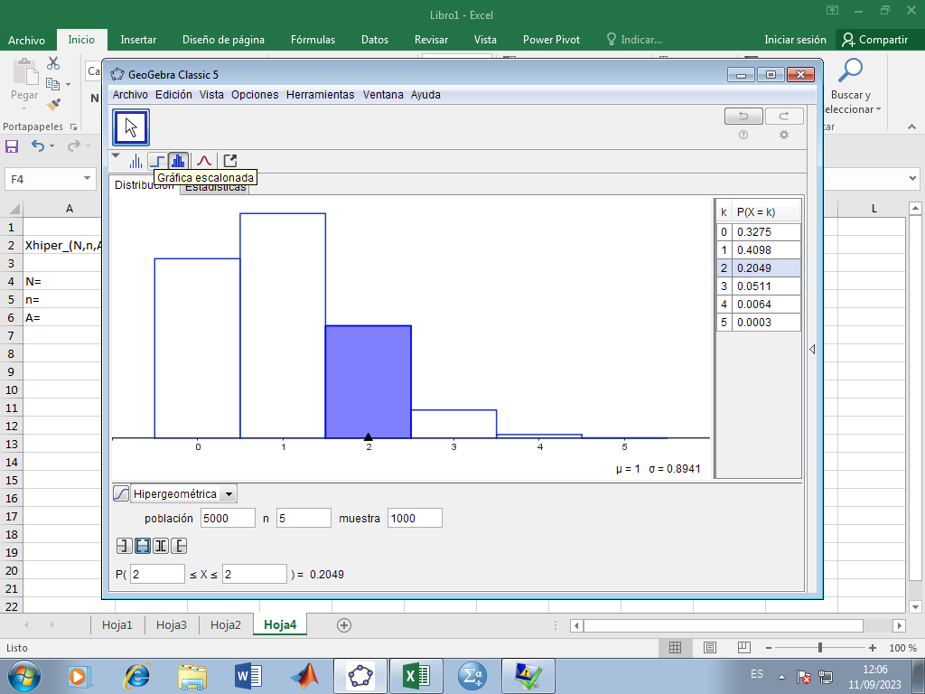
Xhiper_(N,n,A) |  | X | F(X) | F(X)
 |  | 0 | 0.20485119485
N= | 5000 | 1
n= | 5 | 2
A= | 1000 | 3
 |  | 4
 |  | 5

Hoja5
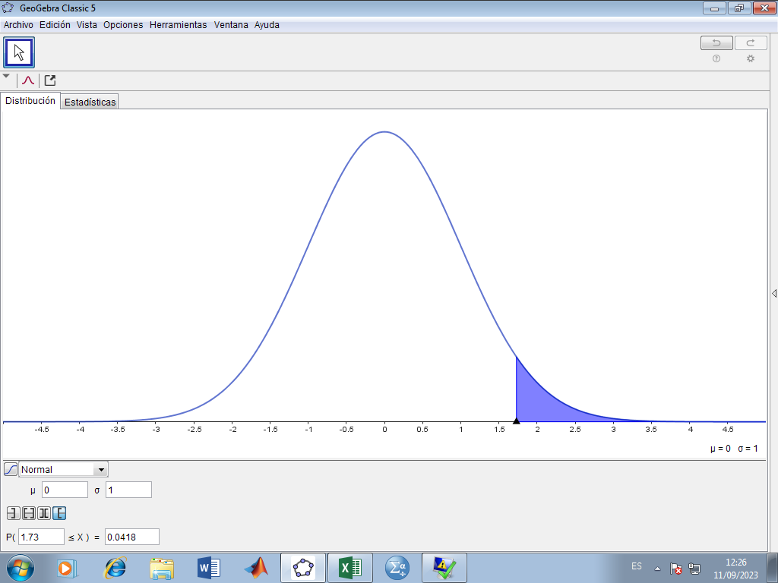

X˜NORMAL ESTANDAR

 | 0.042

